Úvod
 |  | Következő
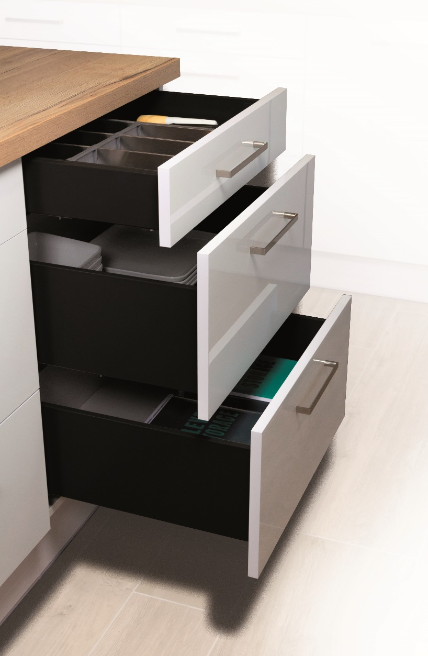

 | StrongPlanner

 | Konfigurátor a StrongMax és StrongMini frontok és furatok kiszámításához 18 mm-es fiókalj esetében

1.3 - es változat

Zakaznik
 |  |  |  |  |  |  |  | Bevezetés

 | Helyes megrendelésének feltételei és ajánlásai

 | Mindig használja a legfrissebb megrendelő lapot, amelyet megtalál a weboldalunkon.

 | Az űrlap kitöltésénél mindig haladjon fentről lefelé. Amennyiben bármilyen változtatást hajt végre az űrlapon, ellenőrizze az összes adatot, hogy rendben vannak-e.

 | Ez a űrlap a frontmagasságok, a fióksínek és a frontok furatainak kiszámításához nyújt segítséget. Bizonyos esetekben a számítások nem feltétlenül pontosak, és a Démos Trade nem vállal felelősséget az űrlap által okozott károkért.

 | A kitöltött megrendelést küldje el a következő címre: megrendelesek@demos-trade.com

 |  | A munka egyszerűsítésére …

 | 396273 | STRONG fióksín jelölő sablon nemesacél |  | 512874 | StrongMax 16/18 fiókfront jelző H89/H121 universal | 512876 | StrongMax 16/18 fiókfront jelző H185 universal

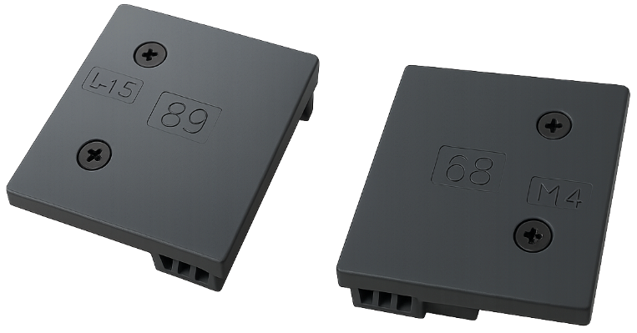
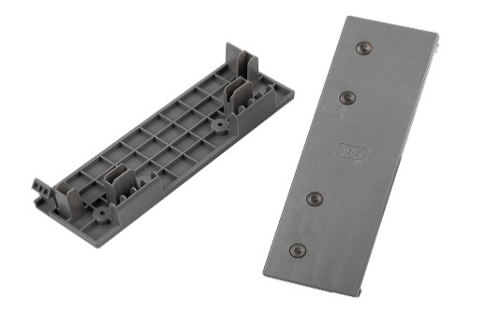

Vissza |  |  | Megerősítem, hogy megértettem és elfogadom a fenti feltételeket és ajánlásokat: |  |  |  | FALSE |  | Következő

Menu
 |  | Bevezetés

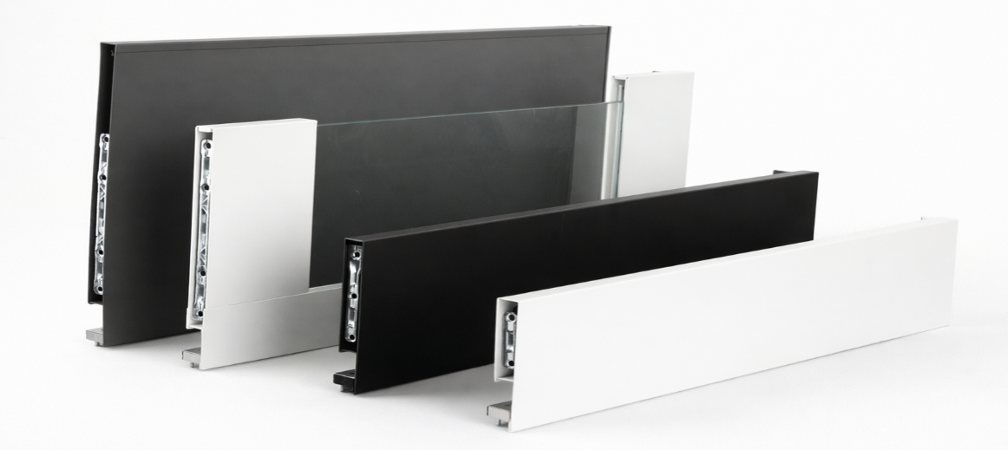
StrongMax

 | Konfigurátor StrongMax ->

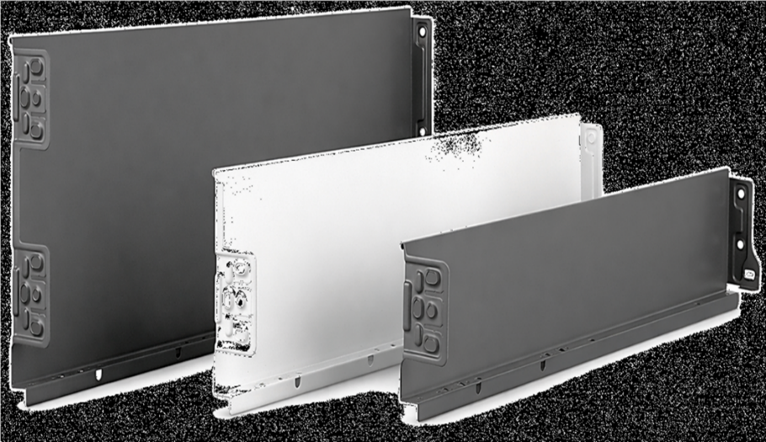
StrongMini

 | Konfigurátor StrongMini ->

Vissza

čelo
 |  |  |  | Fiókok frontval StrongMax |  |  |  |  |  |  | Bevezetés

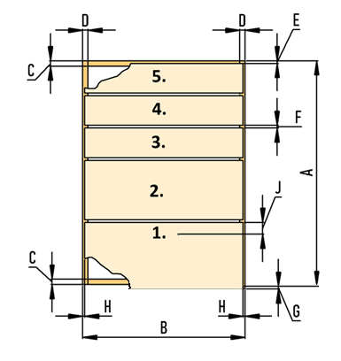

 | A korpusz méretei mm-ben
 | Korpuszmagasság (A)
 | Korpuszszélesség (B)
 | A fiók maximális ajánlott szélessége a fióksín hosszának 1,6-szorosa
 | Alsó és felső fal vastagság ©
 | Oldalfal vastagság (D)
 | Rés a felső részen (E)
 | Frontok közötti réstávolság (F)
 | Túlnyúlás a korpusz alja alatt (G)
 | Oldalsó rések (H)
 | Fióksín hossz (I)
 | Fiókok száma
 | Tartalmaz a front fogantyúprofilt?
 | 0
 | A frontok magasságának számítása |  |  |  | 0.0

Az adatokat mindig alulról kezdje kitölteni | Fióksín pozíció |  | Frontmagasság | Szín kiválasztása | Válassza ki az oldalfal magasságát | Üveg oldalfal igen/nem | Komplett cikkszáma |  | Komplett elnevezése

 | Megjegyzés: balról jobbra haladva töltse ki
 | Megjegyzés: ha változtat, töltsön ki mindent újra, különben az űrlap hibás adatokkal fog dolgozni

 | Vissza

 | A korpusz oldalának fúrása

A furatok magassága a korpusz aljától számítva |  |  |  |  |  |  |  |  | Előlapok méretre vágása | Hátsó vágás

 |  |  |  |  |  |  | ( a helyes számításhoz a fenti táblázatban található oldalfalmagasságot kell kiválasztani)

 |  |  |  |  |  |  | Alsó vágás:

 |  | 37
 |  |  | 165
 |  |  |  | 261

 |  | Az első fiók frontfurata |  |  |  |  | A második fiók frontfurata

 |  | 32
 |  |  |  |  |  |  | 32

 |  | 61.5
 |  |  |  |  |  |  | 66.5

 |  |  | 14.5 |  |  |  |  | 14.5

